Cover
Website bán hàng điện thoại |  |  |  |  | Process | Function Name
 |  |  |  |  | Database Design | Website bán hàng điện thoại

 | 1. | Overview
 |  | Tài liệu này mô tả thiết kế Database của hệ thống Website bán hàng điện thoại
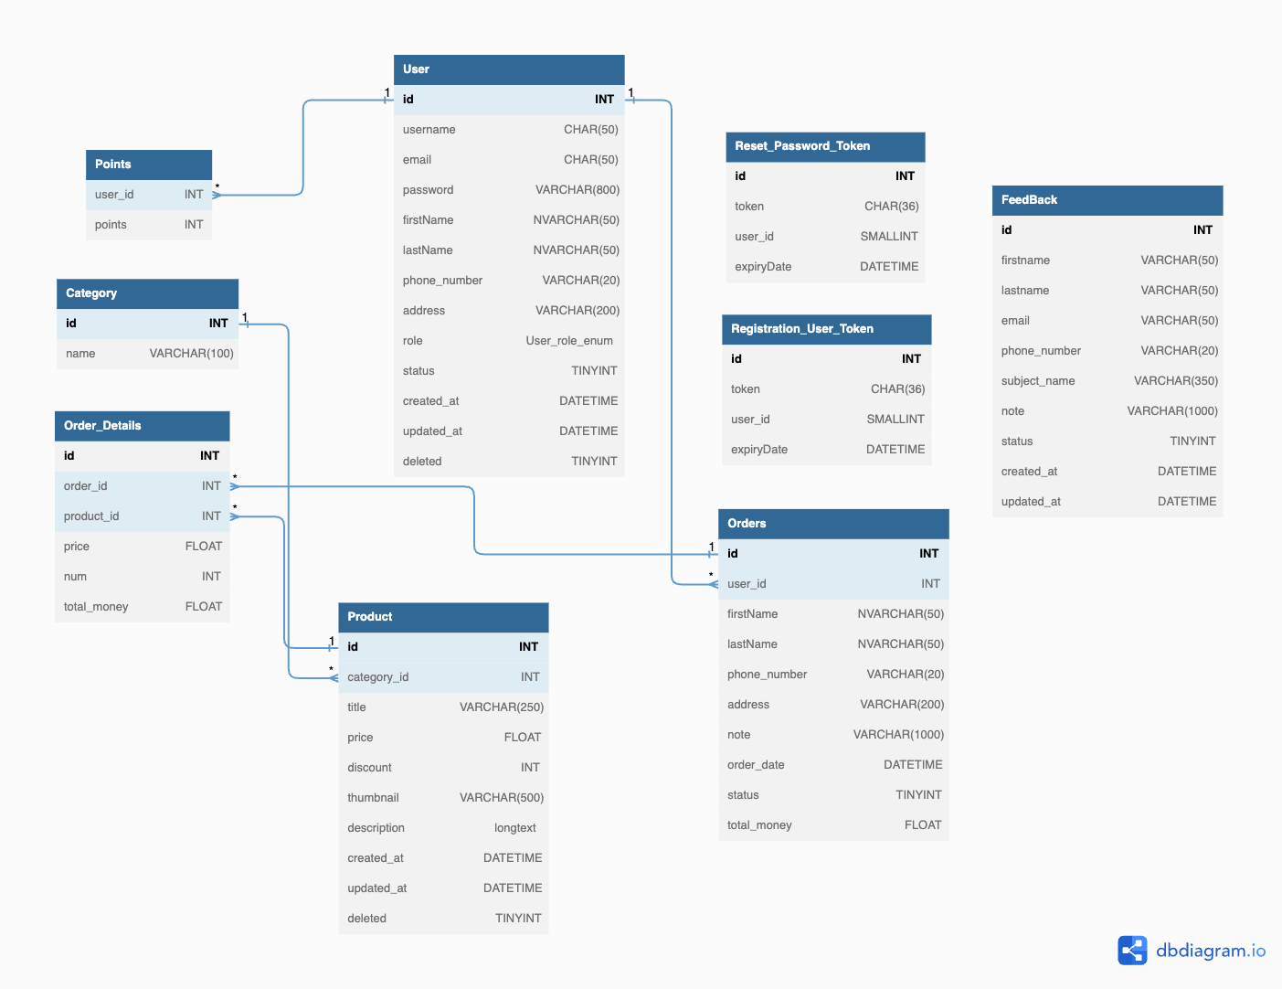

 |  | 2. | Table list

 |  |  | No | Table ID |  |  | Table Name
 |  |  | 1 | DB_US_001 |  |  | User
 |  |  | 2 | DB_US_002 |  |  | Product
 |  |  | 3 | DB_US_003 |  |  | Category
 |  |  | 4 | DB_US_004 |  |  | Orders
 |  |  | 5 | DB_US_005 |  |  | Orders_Details
 |  |  | 6 | DB_US_006 |  |  | Points
 |  |  | 7 | DB_US_007 |  |  | FeedBack
 |  |  | 8 | DB_US_008 |  |  | Reset_Password_Token
 |  |  | 9 | DB_US_009 |  |  | Registation_User_Token

User
Website bán hàng điện thoại |  |  |  | Process | Table ID |  |  | Table Name |  |  |  | Created By | Created Date | Approved Date
 |  |  |  | Database Design | DB_US_001 |  |  | User |  |  |  | NMChương | 2022-03-11 | MMDDYYY

1. Overview
 | Bảng User lưu thông tin cá nhân của người dùng đã đăng kí trong hệ thống

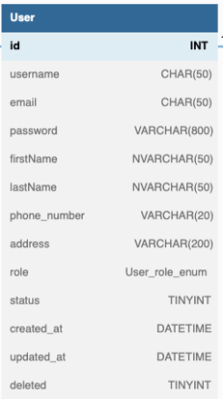
2. Table Design
 | 2.1. Table Detail Image

 |  | Description

 |  | Table: User
 |  |  | Field id | Field Name |  | Type | Min Length |  | Max Length | Default value | Format | Primary Key | Unique Key | Foreign Key | Reference To | Reference To | Not null | Note
 |  | 1 | id | id của người dùng |  | INT |  |  |  | auto increment |  | x |  | x | Basket | Order | x
 |  | 2 | username | username của người dùng |  | CHAR |  |  | 50 |  |  |  | x |  |  |  | x
 |  | 3 | email | email của người dùng |  | CHAR |  |  | 50 |  | ...@... |  | x |  |  |  | x | Email phải có @...
 |  | 4 | password | password của người dùng |  | VARCHAR |  |  | 800 |  |  |  |  |  |  |  | x
 |  | 5 | firstName | first name của người dùng |  | NVARCHAR |  |  | 50 |  |  |  |  |  |  |  | x
 |  | 6 | lastName | last name của người dùng |  | NVARCHAR |  |  | 50 |  |  |  |  |  |  |  | x
 |  | 7 | phone_number | số điện thoại của người dùng |  | VARCHAR |  |  | 20
 |  | 8 | address | địa chỉ của người dùng |  | VARCHAR |  |  | 200
 |  | 9 | role | chức vụ của người dùng |  | ENUM
 |  | 10 | status | trạng thái của người dùng |  | TINYINT
 |  | 11 | created_at | ngày khởi tạo |  | DATETIME |  |  |  | now() | YYYY-MM-DD HH:MM:SS
 |  | 12 | updated_at | ngày update |  | DATETIME |  |  |  | now() | YYYY-MM-DD HH:MM:SS
 |  | 13 | deleted | trạng thái xóa |  | TINYINT |  |  |  | 0

 | 2.2. Sample

Product
Website bán hàng điện thoại |  |  |  | Process | Table ID |  |  | Table Name |  |  |  | Created By | Created Date | Approved Date
 |  |  |  | Database Design | DB_US_002 |  |  | Product |  |  |  | NMChương | 2022-03-11 | MMDDYYY

1. Overview
 | Bảng Product lưu dữ liệu về sản phẩm hiển thị trên web

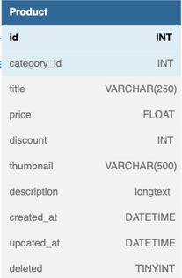
2. Table Design
 | 2.1. Table Detail Image

 |  | Description

 |  | Table: Product
 |  |  | Field id | Field Name |  | Type | Min Length |  | Max Length | Default value | Format | Primary Key | Unique Key | Foreign Key | Reference To | Reference to | Reference To | Not null | Note
 |  | 1 | id | id của điện thoại |  | INT |  |  |  | auto increment |  | x |  | x | Basket | PhoneImage | Order | x
 |  | 2 | category_id | id của category |  | INT
 |  | 3 | title | tên điện thoại |  | VARCHAR |  |  | 250
 |  | 4 | price | giá tiền |  | FLOAT
 |  | 5 | discount | giảm giá |  | INT
 |  | 6 | thumbnail | ảnh đại diện |  | VARCHAR |  |  | 500
 |  | 7 | description | mô tả |  | longtext
 |  | 8 | created_at | ngày khởi tạo |  | DATETIME |  |  |  | now() | YYYY-MM-DD HH:MM:SS
 |  | 9 | updated_at | ngày update |  | DATETIME |  |  |  | now() | YYYY-MM-DD HH:MM:SS
 |  | 10 | deleted | trạng thái xóa |  | TINYINT |  |  |  | 0

 | 2.2. Sample

Orders
Website bán hàng điện thoại |  |  |  | Process | Table ID |  |  | Table Name |  |  |  | Created By | Created Date | Approved Date
 |  |  |  | Database Design | DB_US_004 |  |  | Orders |  |  |  | NMChương | 2022-03-11 | MMDDYYY

1. Overview
 | Bảng Orders lưu trữ dữ liệu về thông tin đơn hàng

2. Table Design
 | 2.1. Table Detail Image
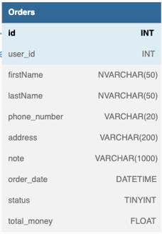

 |  | Description

 |  | Table: Orders
 |  |  | Field id | Field Name |  | Type | Min Length |  | Max Length | Default value | Format | Primary Key | Unique Key | Foreign Key | Reference To | Reference to | Reference To |  | Not null | Note
 |  | 1 | id | id của đơn hàng |  | INT |  |  |  | auto increment |  | x |  |  |  |  |  |  | x
 |  | 2 | user_id | id của khách hàng |  | INT |  |  |  |  |  |  |  | x | User
 |  | 3 | firstName | first name của người dùng |  | NVARCHAR |  |  | 50 |  |  |  |  |  |  |  |  | x
 |  | 4 | lastName | last name của người dùng |  | NVARCHAR |  |  | 50 |  |  |  |  |  |  |  |  | x
 |  | 5 | phone_number | số điện thoại của người dùng |  | VARCHAR |  |  | 20
 |  | 6 | address | địa chỉ của người dùng |  | VARCHAR |  |  | 200
 |  | 7 | note | ghi chú đơn hàng |  | VARCHAR |  |  | 1000
 |  | 8 | order_date | ngày đặt hàng |  | DATETIME
 |  | 9 | status | trạng thái đont hàng |  | TINYINT
 |  | 10 | total_money | tổng số tiền |  | FLOAT

 | 2.2. Sample

Orders_Details
Website bán hàng điện thoại |  |  |  | Process | Table ID |  |  | Table Name |  |  |  | Created By | Created Date | Approved Date
 |  |  |  | Database Design | DB_US_005 |  |  | Orders_Details |  |  |  | NMChương | 2022-03-11 | MMDDYYY

1. Overview
 | Bảng Orders_Details lưu trữ dữ liệu về sản phẩm trong đơn hàng

2. Table Design
 | 2.1. Table Detail Image

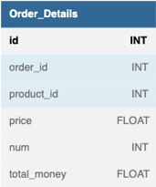

 |  | Description

 |  | Table: Orders_Details
 |  |  | Field id | Field Name |  | Type | Min Length |  | Max Length | Default value | Format | Primary Key | Unique Key | Foreign Key | Reference To | Reference to | Reference To | Not null | Note
 |  | 1 | id | id của orders_details |  | INT |  |  |  | auto increment |  | x |  |  |  |  |  | x
 |  | 2 | order_id | id của đơn hàng |  | INT |  |  |  |  |  |  |  | x | Order
 |  | 3 | product_id | id của sản phẩm |  | INT |  |  |  |  |  |  |  | x | Product
 |  | 4 | price | giá tiền |  | FLOAT
 |  | 5 | num | số lượng |  | INT
 |  | 6 | total_money | tổng số tiền |  | FLOAT

 | 2.2. Sample

FeedBack
Website bán hàng điện thoại |  |  |  | Process | Table ID |  |  | Table Name |  |  |  | Created By | Created Date | Approved Date
 |  |  |  | Database Design | DB_US_007 |  |  | FeedBack |  |  |  | NMChương | 2022-03-11 | MMDDYYY

1. Overview
 | Bảng FeedBack lưu trữ dữ liệu về phản hồi của khách hàng

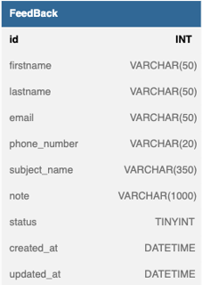
2. Table Design
 | 2.1. Table Detail Image

 |  | Description

 |  | Table: FeedBack
 |  |  | Field id | Field Name |  | Type | Min Length |  | Max Length | Default value | Format | Primary Key | Unique Key | Foreign Key | Reference To | Reference to | Reference To |  | Not null |  | Note
 |  | 1 | id | id của FeedBack |  | INT |  |  |  | auto increment |  | x |  | x | Basket | Order |  | x
 |  | 2 | firstName | first name của người dùng |  | NVARCHAR |  |  | 50 |  |  |  |  |  |  |  |  | x
 |  | 3 | lastName | last name của người dùng |  | NVARCHAR |  |  | 50 |  |  |  |  |  |  |  |  | x
 |  | 4 | email | email của người dùng |  | CHAR |  |  | 50 |  | ...@... |  | x |  |  |  |  | x |  | Email phải có @...
 |  | 5 | phone_number | số điện thoại của người dùng |  | VARCHAR |  |  | 20
 |  | 6 | address | địa chỉ của người dùng |  | VARCHAR |  |  | 200
 |  | 7 | subject_name | tên chủ đề |  | NVARCHAR |  |  | 50 |  |  |  |  |  |  |  |  | x
 |  | 8 | note | ghi chú |  | VARCHAR |  |  | 1000
 |  | 9 | status | trạng thái phản hồi |  | VARCHAR |  |  | 200
 |  | 10 | created_at | ngày khởi tạo |  | DATETIME |  |  |  | now() | YYYY-MM-DD HH:MM:SS
 |  | 11 | updated_at | ngày update |  | DATETIME |  |  |  | now() | YYYY-MM-DD HH:MM:SS
 | 2.2. Sample

Reset_Password_Token
Website bán hàng điện thoại |  |  |  | Process | Table ID |  |  | Table Name |  |  |  | Created By | Created Date | Approved Date
 |  |  |  | Database Design | DB_US_008 |  |  | Reset_Password_Token |  |  |  | NMChương | 2022-03-11 | MMDDYYY

1. Overview
 | Bảng Reset_Password_Token reset lại Token của người dùng

2. Table Design
 | 2.1. Table Detail Image

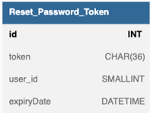

 |  | Description

 |  | Table: Reset_Password_Token
 |  |  | Field id | Field Name |  | Type | Min Length |  | Max Length | Default value | Format | Primary Key | Unique Key | Foreign Key | Reference To | Reference to | Reference To |  | Not null | Note
 |  | 1 | id | id của Reset_Password_Token |  | INT |  |  |  | auto increment |  | x |  |  |  |  |  | x
 |  | 2 | token | mã token |  | CHAR |  |  | 36 |  |  |  | x |  |  |  |  | x
 |  | 3 | user_id | id của khách hàng |  | SMALLINT |  |  |  |  |  |  |  | x | User |  |  | x
 |  | 4 | expiryDate | ngày hết hạn |  | DATETIME |  |  |  |  | YYYY-MM-DD HH:MM:SS |  |  |  |  |  |  | x
 | 2.2. Sample

Registation_User_Token
Website bán hàng điện thoại |  |  |  | Process | Table ID |  |  | Table Name |  |  |  | Created By | Created Date | Approved Date
 |  |  |  | Database Design | DB_US_009 |  |  | Registation_User_Token |  |  |  | NMChương | 2022-03-11 | MMDDYYY

1. Overview
 | Bảng Reset_Password_Token reset lại Token của người dùng

2. Table Design
 | 2.1. Table Detail Image
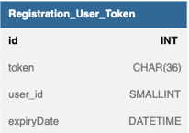

 |  | Description

 |  | Table: Registation_User_Token
 |  |  | Field id | Field Name |  | Type | Min Length |  | Max Length | Default value | Format | Primary Key | Unique Key | Foreign Key | Reference To | Reference to | Reference To |  | Not null | Note
 |  | 1 | id | id của Reset_Password_Token |  | INT |  |  |  | auto increment |  | x |  |  |  |  |  | x
 |  | 2 | token | mã token |  | CHAR |  |  | 36 |  |  |  | x |  |  |  |  | x
 |  | 3 | user_id | id của khách hàng |  | SMALLINT |  |  |  |  |  |  |  | x | User |  |  | x
 |  | 4 | expiryDate | ngày hết hạn |  | DATETIME |  |  |  |  | YYYY-MM-DD HH:MM:SS |  |  |  |  |  |  | x
 | 2.2. Sample

